１．入力シート
 |  |  |  |  |  |  |  |  |  |  |  |  | 2009.7.29版
※この「ワークシート」では必要事項の入力だけを行います。
※計算結果の出力は次のワークシート「２．【耐風性検討書・出力用】」を開いて行ってください。

【「カラーベスト屋根材の耐風性検討書」の作成手順】

１． | 下記入力表の | 欄に入力して下さい。それ以外の欄には入力できません。
 | ※このワークシートには保護がかかっています。（入力ミス防止のため。）

２． | 各項目の入力については下記注意に従って下さい。
 | ※「基準風速」、「地表面粗度区分」は各添付ワークシート（参照１～３）を参照して下さい。

３． | 「耐風性検討書」は自動的に作成されます。
 | 計算結果の出力は、次のワークシート「２．【耐風性検討書・出力用】ワークシート」を開けて印刷して下さい。
 | ※「２．【耐風性検討書・出力用】ワークシート」はシートに保護がかかっていませんので編集可能です。
 | （提出先や提出日等の追加記入が可能です。）

下表に入力してください。

 | ＜耐風検討書作成に必要な項目の入力表＞
 |  | 下表の赤枠の各項目に必要事項を入力して下さい。
入力
 | 建築名称 | （仮称）住宅型有料老人ホームまごころ 新築工事
 | 建築場所 | 佐賀県鳥栖市平田町字東前3105-23他
 | 屋根勾配 （ｎ／１０） | 3.53 | 寸 | ← nを半角数字で入力して下さい。 （例） 4.5/10（4.5寸勾配）の場合は 「4.5」と入力します。 |  |  |  |  | ※ｶﾗｰﾍﾞｽﾄ屋根材の適用勾配は＜表１＞参照
 | 屋根角度 | 19.4 | ゜ | ← 自動計算されます。（屋根勾配を角度入力したい場合は、この欄に角度を直接入力します。）
 | 軒の高さ | 4.4 | ｍ | ← 半角数字で入力して下さい。
 | 建築物の高さ （屋根頂部高さ） | 8.73 | ｍ | ← 半角数字で入力して下さい。
 | 屋根高さ（Ｈ） | 6.565 | ｍ | ← 自動計算されます。 （建築物の高さと軒の高さの平均） |  |  |  |  | ※ｶﾗｰﾍﾞｽﾄ屋根材の適用高さは２５ｍ以下です。
 | 基準風速 （Ｖ0） | 34 | ｍ／ｓ | ← 半角数字で入力して下さい。（30～46m/s） 添付シートの（参照１）（参照２）基準風速表を参照して下さい。
 | 地表面粗度区分 | 3 |  | ← 「Ⅰ→ 1」 「Ⅱ→ 2」 「Ⅲ→ 3」 「Ⅳ→ 4」と半角数字で入力して下さい。 添付シートの（参照３）地表面粗度区分を参照して下さい。
 | 使用屋根材名 | カラーベスト
 |  |  |  | ＜表１＞カラーベスト屋根材の適用勾配
 |  |  |  | 屋根材種類 |  |  |  | 適用勾配
 |  |  |  |  |  |  |  | 一般地域 |  | 積雪地域
 |  |  |  | コロニアル （ｸﾞﾗｯｻ、ｸﾞﾗﾝﾃﾞ、ｸｱｯﾄﾞ） |  |  |  | 2.5/10以上 |  | 3.5/10以上
 |  |  |  | セイバリー （ｸﾞﾗｯｻ、ｸﾞﾗﾝﾃﾞ、ｸｱｯﾄﾞ）
 |  |  |  | レイシャスグラッサ
 |  |  |  | スペリアル （ｸﾞﾗｯｻ、ｸﾞﾗﾝﾃﾞ、ｸｱｯﾄﾞ） |  |  |  | 4/10以上 |  | 4.5/10以上
 |  |  |  | プラウドグラッサ

左記の表は計算に必要な係数等を自動計算したものです。
出力の必要はありません。
 |  |  | ＜係数計算＞
 |  |  | Ｅｒ ： 平均風速の鉛直方向分布を表す係数
 |  |  | Er＝1.7（Ｈ／ＺＧ)α
 |  |  | 粗度区分 | Ⅰ | Ⅱ | Ⅲ | Ⅳ
 |  |  | Ｚb | 5 | 5 | 5 | 10
 |  |  | ＺG | 250 | 350 | 450 | 550
 |  |  | α | 0.1 | 0.15 | 0.2 | 0.27

 |  |  | 粗度区分 | Ⅰ | Ⅱ | Ⅲ | Ⅳ
 |  |  | Ｅｒ | 1.18 | 0.94 | 0.73 | 0.58

 |  |  | ＜風圧力計算結果＞ |  |  |  |  |  |  |  | ＜勾配による係数計算＞
 |  |  | 風圧力（Ｗ）＝ｑ(平均速度圧)×Ｃｆ(ﾋﾟｰｸ風力係数）
 |  |  | ｑ＝0.6Er2Ｖ02 |  |  |  |  |  |  |  | 勾配によるﾋﾟｰｸ風力係数（Cf）計算表
 |  |  | 部位 |  | ｑ | 平部 | 外周部 | 隅角部 | 棟端部 |  | 勾配 | ２寸以下 | Ａ | 約４寸 | B | 約６寸
 |  |  | ﾋﾟｰｸ風力係数（Cf） |  | 1 | -2.5 | -3.2 | -3.2612665039 | -5.2774669922 |  | 角度 | 10 | 19.4 | 20 | 19.4 | 30
 |  |  |  | Ⅰ | 968 | 2420 | 3098 | 3157 | 5108 |  | 隅角部 | -4.3 | -3.26 | -3.2 | -3.20 | -3.2
 |  |  | 粗度区分 | Ⅱ | 608 | 1520 | 1946 | 1983 | 3209 |  | 棟端部 | -3.2 | -5.28 | -5.4 | -5.52 | -3.2
 |  |  |  | Ⅲ | 370 | 924 | 1182 | 1205 | 1950
 |  |  |  | Ⅳ | 230 | 576 | 737 | 751 | 1215

２．【耐風性検討書・出力用】
カラーベスト屋根材の耐風性検討書

１．物件概要
 | 建築名称 |  | （仮称）住宅型有料老人ホームまごころ 新築工事
 | 建築場所 |  | 佐賀県鳥栖市平田町字東前3105-23他
 | 屋根勾配 |  | 3.5 | 寸 | （ | 19.4 | ゜）
 | 屋根高さ（*1） |  | 6.57 | ｍ | （ | 軒の高さ | 4.4 | ｍ ， | 建築物の高さ |  | 8.73 | ｍ ）
 | 基準風速 |  | 34 | ｍ／ｓ
 | 地表面粗度区分 |  |  | Ⅲ
 | 使用屋根材名 |  | カラーベスト
 |  | （*1）建築物の高さと軒の高さの平均

２．カラーベスト屋根材の設計耐風性能値（全商品共通）
 | カラーベスト屋根材の設計耐風性能値は、NPO法人・住宅外装ﾃｸﾆｶﾙｾﾝﾀｰ（JTC）が作成した「住宅屋根用化粧ｽﾚｰﾄ葺き・屋根耐風性能設計施工ｶﾞｲﾄﾞﾗｲﾝ（JTCｶﾞｲﾄﾞﾗｲﾝ）」に準じた試験を行い求めたものです。 設計耐風性能値は建築物の高さに応じて３つのレベルを設けています。

 |  | 建築物の高さ |  | カラーベスト屋根材の設計耐風性能値 設計風圧力換算値(N/㎡)
 |  |  |  | 標準施工 （補強なし工法） |  | 補強工法＜Ａ＞ |  | 補強工法＜Ｂ＞
 |  |  |  |  |  | 2本ﾋﾞｽ(釘)留め工法 |  | 接着材併用工法
 |  | １０ｍ以下 |  | 2,250 |  | 5,900 |  | 5,800
 |  | １０ｍを越え１３ｍ以下 |  | 1,950 |  | 5,100 |  | 適用せず
 |  | １３ｍを越え２５ｍ以下 |  | 1,550 |  | 4,150 |  | 適用せず
 |  | （注１） 補強工法＜Ｂ＞は低層用（屋根高さ１０ｍ以下）工法としています。
 |  | （注２） 各施工方法についてはカラーベスト屋根材の「設計施工マニュアル」を参照して下さい。。

３．平成12年建設省告示1458号による風圧力計算
 | 風圧力（Ｗ）＝ｑ(平均速度圧)×Ｃｆ(ﾋﾟｰｸ風力係数）
 | ｑ＝0.6Er2Ｖ02 |  | Er | ：平成12年建設省告示1454号第1第2項に規定するErの数値
 |  |  | V0 | ：平成12年建設省告示1454号第2に規定する基準風速の数値
 | Er＝1.7（Ｈ／ＺＧ)α |  | Ｈ | ：屋根高さ（*1） |  |  |  |  | （本件 Ｈ ＝ |  | 6.57 | m ）
 |  |  | ＺＧ | ：地表面粗度度区分で規定される数値 |  |  |  |  | （本件 ＺＧ＝ |  | 450 | ）
 |  |  | α | ：地表面粗度区分で規定される数値 |  |  |  |  | （本件 α ＝ |  | 0.2 | ）
 | Cf＝Cpe－Cpi |  | Cpe | ：外圧係数 |  |  |  |  | （下表参照 |  |  | ）
 |  |  | Cpi | ：内圧係数 |  |  |  |  | （本件屋根は Cpi=0 |  |  | ）

 | 平成12年建設省告示1458号の計算方法に基づき、発生風圧力を計算した結果は下記の通りです。
 |  | 屋根面の部位 |  | ｑ | 平部 | 外周部 | 隅角部 | 棟端部
 |  | ピーク風力係数 （Cf） |  | 1 | -2.5 | -3.2 | -3.26 | -5.28
 |  | 風圧力 （Ｗ） |  | 370 | -924 | -1,182 | -1,205 | -1,950 | （単位：N/㎡）

４．カラーベスト屋根材の耐風性の適否判定結果
 | 本件の平成12年建設省告示1458号による風圧力計算値とカラーベスト屋根材の設計風圧力換算値とを比較（絶対値比較）して耐風性の適否判定を行った結果は下表の通りとなります。 下表の屋根面各部位の範囲については平成12年建設省告示1458号に準じて下さい。
 |  | 屋根面の部位 |  |  |  |  |  | 平部 | 外周部 | 隅角部 | 棟端部

 |  | 平成12年建設省告示1458号による風圧力計算値（N/㎡） |  |  |  |  |  | 924 | 1,182 | 1,205 | 1,950
 |  | カラーベスト標準施工の耐風性能値（N/㎡） |  |  |  |  |  | 2,250
 |  | カラーベスト標準施工の適否判定 |  |  |  |  |  | ○ | ○ | ○ | ○
 |  | カラーベスト補強工法＜Ａ＞の耐風性能値（N/㎡） |  |  |  |  |  | 5,900
 |  | カラーベスト補強工法＜Ａ＞の適否判定 |  |  |  |  |  | ○ | ○ | ○ | ○
 |  | カラーベスト補強工法＜Ｂ＞の耐風性能値（N/㎡） |  |  |  |  |  | 5,800
 |  | カラーベスト補強工法＜Ｂ＞の適否判定 |  |  |  |  |  | ○ | ○ | ○ | ○
 |  | カラーベスト屋根材の採用適否判定 |  |  |  |  |  | 適
 |  |  |  |  |  |  |  | 上表の判定に応じた施工を行ってください
 |  |  |  |  |  |  | ○：該当する施工法で施工可能
 |  |  |  |  |  |  | ×：耐風性能不足のため該当する施工法で施工不可

５．カラーベスト屋根材の施工方法
 | カラーベスト屋根材の各施工法詳細についてはＫＭＥＷ「カラーベスト設計施工マニュアル」を参照して下さい。

５－１．標準工法
 | ・カラーベスト屋根材の所定の釘穴位置（４箇所）を専用屋根釘又は皿頭タッピングビスで留め付けます。

５－２．補強工法＜Ａ＞ ２本ビス(釘)留め工法
 | ・標準工法で施工した後、下図に示すカラーベスト屋根材の所定の位置（２箇所）を耐風補強ビス（釘）で留め付けます。
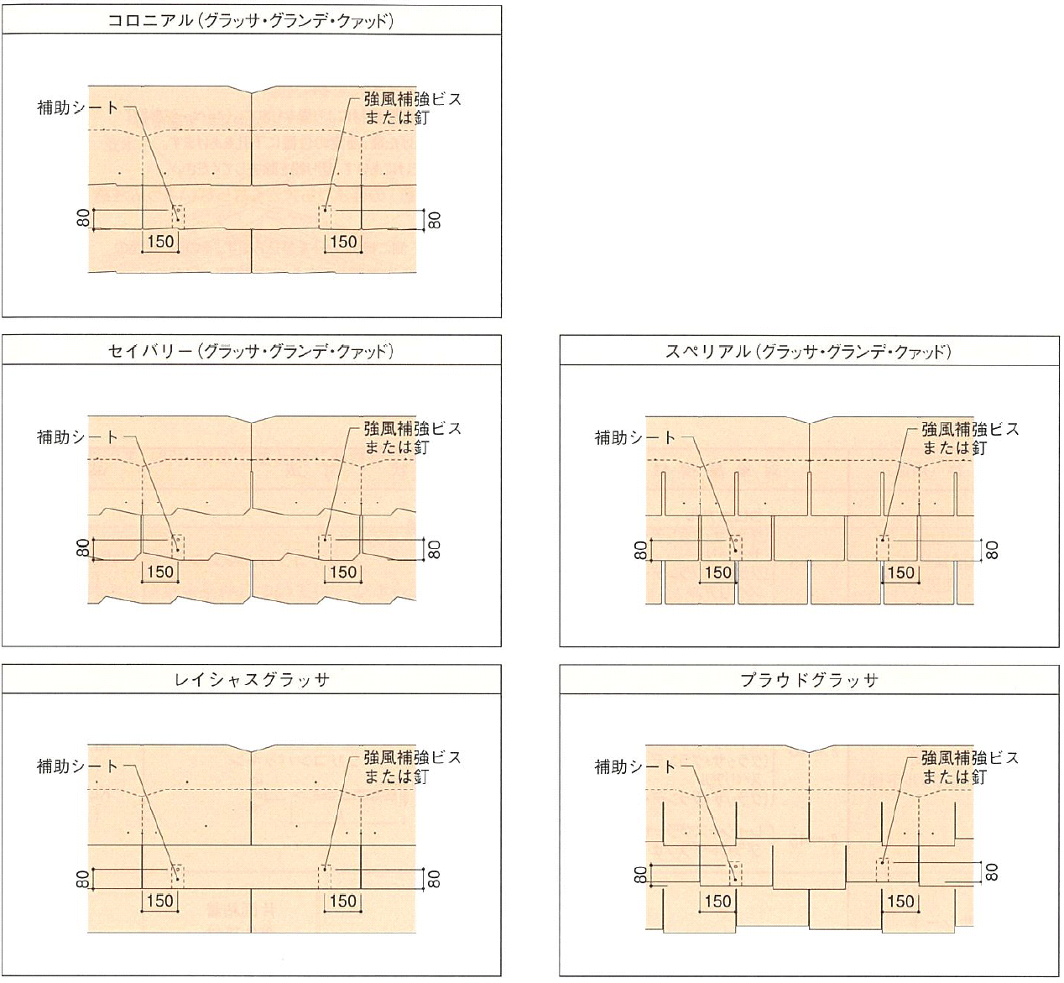
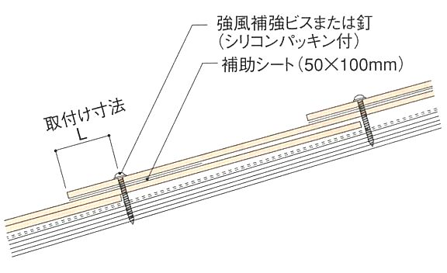

５－３．補強工法＜Ｂ＞ 接着剤併用工法
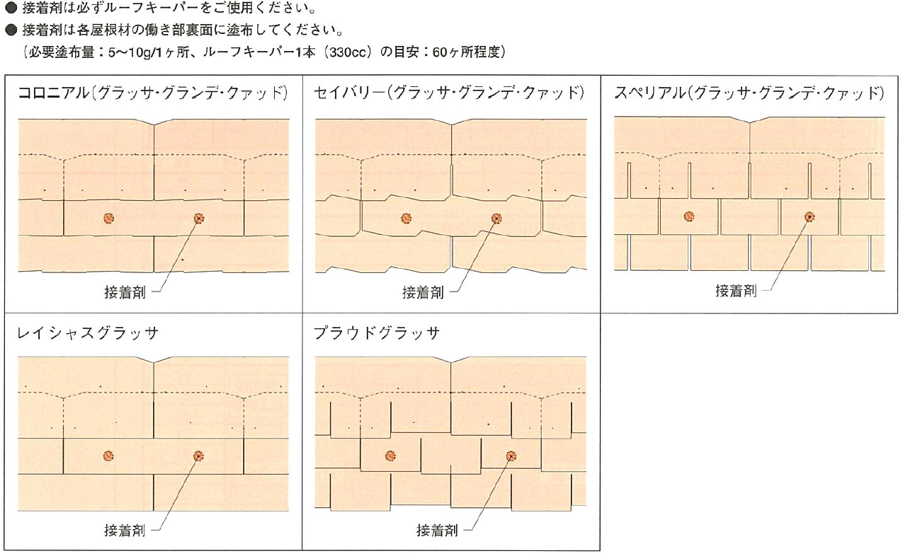

（参考）屋根面の部位

 |  |  |  |  |  |  |  |  |  |  |  | 以上

（参照４）屋根面の部位
［屋根面の部位］

 | ＜平成12年建設省告示1458号からの抜粋＞

 | 表3 切妻屋根面、片流れ屋根面及びのこぎり屋根面の負のピーク外圧係数

平部
外周部
隅角部
棟端部

